スポンサー公告
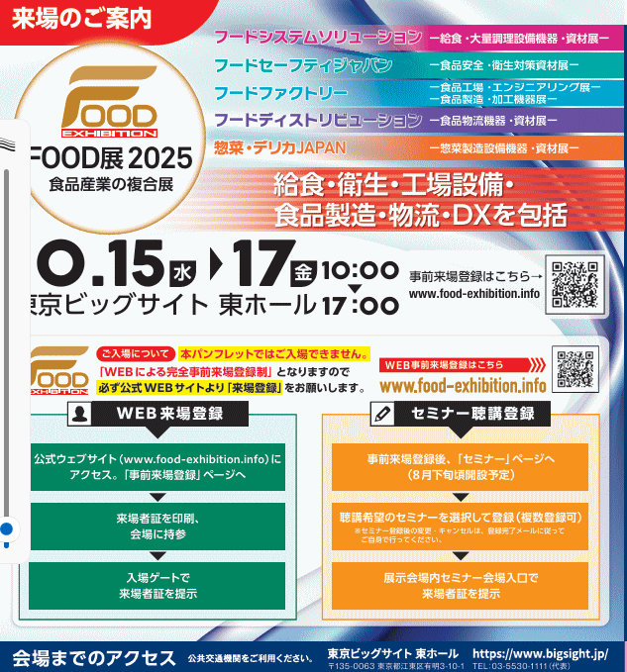
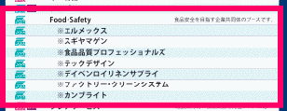

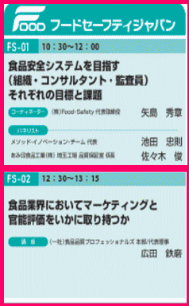
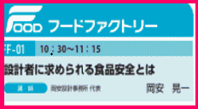
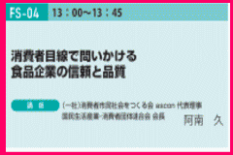
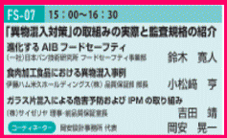
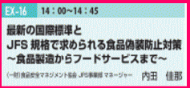

.

35 ノロウイルス関連情報
ノロウイルス指数平年同等 散発事故発生 |  |  |  |  |  |  |  | 出典:東京都感染症情報センター
 |  |  |  |  |  |  |  | （最近５年間の週値の比較） ノロウイルスの感染周期は4年ですね やや感染度合いが低い! |  |  |  |  | .
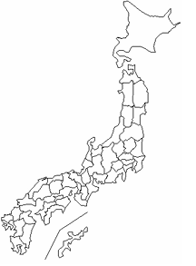
東京都は レベル 1 ; 全国平均 (レベル1) 4.33

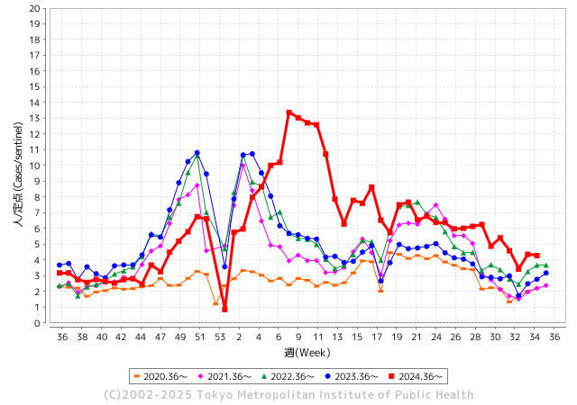
ノロウイルス今週のニュース
今週ですが、それでも全国で2件
 |  |  |  |  |  |  |  |  |  |  |  | -

 |  |  |  |  |  |  |  |  |  |  |  | レベル5

 |  |  |  |  |  |  |  |  |  |  |  | レベル4

 |  |  |  |  |  |  |  |  |  |  |  | レベル3

 |  |  |  |  |  |  |  |  |  |  |  | レベル2
 |  |  |  |  |  |  |  |  |  |  |  | レベル1
GⅡ 34週 0例 |  |  |  |  | GⅡ35週 0例
地方衛生研究所情報 |  |  | 傾向 | 全国警戒ランク2に減少 | 出典：地方衛生研究所ネットワーク
★数年間では、平均的比率でノロウイルス継続 |  |  |  |  |  |  |  | http://idsc.tokyo-eiken.go.jp/diseases/gastro/gastro/
 |  |  |  | 流行警報 | 警戒警報
 | 2025-09-07 |  | 低散発 | 定点観測値 |  | ▲:減少 | 今週のニュース（Noroｖｉｒｕｓ） (9/1-9/7) |  |  |  |  | 9
先週
今週
都道府県名 | 流行 ☆増加 ★減少☆★1つで約1ポイント |  |  | 2025/34週 | 2025/35週 |  | 大量発症事故（業種／内容） 今週 , 先週 |  |  |  | ニュースソース | 日時
北海道 | ☆ |  |  | 2.46 | 2.48 | 0.02 | 令和７年９月１日（月），函館市内の保育所から，嘔吐，下痢等の症状を呈している園児が複数名発生している旨，市立函館保健所に通報があった。 函館市内の保育所で，８月２５日（月）から９月５日（金）にかけて職員および園児１８名が，嘔吐や下痢等の症状を呈し，そのうち８名からノロウイルスが検出された。 |  |  |  | 函館保健所 | 2025-09-05 | 北海道
青森県 | ☆ |  |  | 1.94 | 2.32 | 0.38 |  |  |  |  |  |  | 青森県
岩手県 | ★ |  |  | 6.07 | 5.81 | ▲ 0.26 |  |  |  |  |  |  | 岩手県
宮城県 | ☆☆ |  |  | 3.61 | 5.94 | 2.33 |  |  |  |  |  |  | 宮城県
秋田県 | ☆ |  |  | 2.38 | 2.77 | 0.39 |  |  |  |  |  |  | 秋田県
山形県 | ☆☆ |  |  | 3.62 | 5.85 | 2.23 |  |  |  |  |  |  | 山形県
福島県 | ★ |  |  | 3.18 | 2.64 | ▲ 0.54 |  |  |  |  |  |  | 福島県
茨城県 | ☆ |  |  | 3.74 | 3.82 | 0.08 |  |  |  |  |  |  | 茨城県
栃木県 | ☆ |  |  | 2.77 | 3.22 | 0.45 |  |  |  |  |  |  | 栃木県
群馬県 | ☆☆ |  |  | 6.88 | 8.84 | 1.96 |  |  |  |  |  |  | 群馬県
埼玉県 | ☆ |  |  | 4.23 | 4.73 | 0.50 |  |  |  |  |  |  | 埼玉県
千葉県 | ☆ |  |  | 3.44 | 3.66 | 0.22 |  |  |  |  |  |  | 千葉県
東京都 | ★ |  |  | 4.36 | 4.28 | ▲ 0.08 |  |  |  |  |  |  | 東京都
神奈川県 | ☆ |  |  | 4 | 4.32 | 0.32 |  |  |  |  |  |  | 神奈川県
新潟県 | ☆ |  |  | 3.23 | 3.63 | 0.40 |  |  |  |  |  |  | 新潟県
富山県 | ★ |  |  | 5.21 | 4.71 | ▲ 0.50 |  |  |  |  |  |  | 富山県
石川県 | ☆ |  |  | 6.07 | 6.32 | 0.25 |  |  |  |  |  |  | 石川県
福井県 | ☆ |  |  | 5.72 | 6.16 | 0.44 |  |  |  |  |  |  | 福井県
山梨県 | ☆ |  |  | 2.71 | 3.86 | 1.15 |  |  |  |  |  |  | 山梨県
長野県 | ☆ |  |  | 3.37 | 3.98 | 0.61 |  |  |  |  |  |  | 長野県
岐阜県 | ☆ |  |  | 6 | 7.04 | 1.04 | 岐阜県岐南町の宅配弁当業者「バイパス給食センター」が調理した弁当による集団食中毒で、県は、ノロウイルスを保有していた調理従事者が、直接または調理器具を介して食材を汚染したことが原因とする調査結果を明らかにした。計約440人が体調不良を訴えたとも認定。県は7月末、結果を厚生労働省に報告した。 |  |  |  | 毎日新聞 | 2025-08-31 | 岐阜県
静岡県 | ★ |  |  | 3.44 | 3.35 | ▲ 0.09 |  |  |  |  |  |  | 静岡県
愛知県 | ★ |  |  | 4.76 | 4.17 | ▲ 0.59 |  |  |  |  |  |  | 愛知県
三重県 | ☆ |  |  | 4.4 | 5.05 | 0.65 |  |  |  |  |  |  | 三重県
滋賀県 | ★ |  |  | 4.51 | 4.37 | ▲ 0.14 |  |  |  |  |  |  | 滋賀県
京都府 | ☆ |  |  | 2.9 | 3.13 | 0.23 |  |  |  |  |  |  | 京都府
大阪府 | ☆ |  |  | 3.51 | 3.6 | 0.09 |  |  |  |  |  |  | 大阪府
兵庫県 | ★ |  |  | 4.89 | 4.16 | ▲ 0.73 |  |  |  |  |  |  | 兵庫県
奈良県 | ☆ |  |  | 5.38 | 6.21 | 0.83 |  |  |  |  |  |  | 奈良県
和歌山県 | ☆ |  |  | 2.37 | 3.63 | 1.26 |  |  |  |  |  |  | 和歌山県
鳥取県 | ☆ |  |  | 4.42 | 5.53 | 1.11 |  |  |  |  |  |  | 鳥取県
島根県 | ☆ |  |  | 6.45 | 7.18 | 0.73 |  |  |  |  |  |  | 島根県
岡山県 | ★ |  |  | 3.89 | 3.61 | ▲ 0.28 |  |  |  |  |  |  | 岡山県
広島県 | ☆ |  |  | 4.29 | 4.86 | 0.57 |  |  |  |  |  |  | 広島県
山口県 | ☆ |  |  | 2.93 | 3.68 | 0.75 | 山口市の旅館で食事をした男女７人が、下痢やおう吐などの症状を訴え、保健所は、ノロウイルスが検出されたことなどから、旅館での食事が原因の食中毒と断定し、食事の提供について、３日間余りの営業停止を命じました。 営業停止を命じられたのは山口市徳地堀の「友景旅館」です。 |  |  |  | NHK | 2025-09-04 | 山口県
徳島県 | ☆ |  |  | 3.1 | 3.24 | 0.14 |  |  |  |  |  |  | 徳島県
香川県 | ★ |  |  | 5.62 | 4.85 | ▲ 0.77 |  |  |  |  |  |  | 香川県
愛媛県 | ☆ |  |  | 4.3 | 4.62 | 0.32 |  |  |  |  |  |  | 愛媛県
高知県 | ★ |  |  | 2.4 | 2.05 | ▲ 0.35 |  |  |  |  |  |  | 高知県
福岡県 | ☆ |  |  | 5.46 | 6.8 | 1.34 | 福岡市区の保育施設で感染性胃腸炎による集団感染が発生しました。園児12人と職員2人が症状を訴え、うち園児4人からノロウイルスが検出されています。福岡市によりますと城南区の保育施設で8月19日から25日までに1歳～2歳の園児12人と20代と30代の職員あわせて2人がおう吐や下痢などの症状を訴えました。症状を訴えた園児のうち4人からノロウイルスが検出されています。 |  |  |  | RKB毎日放送 | 2025-08-25 | 福岡県
佐賀県 | ☆ |  |  | 3.42 | 4.58 | 1.16 |  |  |  |  |  |  | 佐賀県
長崎県 | ☆ |  |  | 2.13 | 2.58 | 0.45 | 長崎市は2025年8月25日、大黒町の飲食店「長崎居酒屋 和」においてノロウイルスによる食中毒が確認されたとして、同店の営業を停止する処分を行った。市によると、8月14日夜に同店を利用した3家族計8人のうち7人が下痢、発熱、嘔吐の症状を訴えた。保健所の調査により、調理従事者1名からノロウイルスが検出されており、当該者の手を介して食事にウイルスが付着したことが原因とみられている。 |  |  |  | 楽天 | 2025-08-25 | 長崎県
熊本県 | ★ |  |  | 4.72 | 4.57 | ▲ 0.15 |  |  |  |  |  |  | 熊本県
大分県 | ☆ |  |  | 7.22 | 8.06 | 0.84 |  |  |  |  |  |  | 大分県
宮崎県 | ☆☆ |  |  | 5.8 | 7.6 | 1.80 |  |  |  |  |  |  | 宮崎県
鹿児島県 | ☆ |  |  | 4.06 | 4.26 | 0.20 |  |  |  |  |  |  | 鹿児島県
沖縄県 | ★ |  |  | 4.76 | 3.76 | ▲ 1.00 |  |  |  |  |  |  | 沖縄県
全国 | ☆ |  |  | 4.09 | 4.33 | 0.24
 |  |  |  |  |  |  |  |  |  |  | 0 | 0
 |  |  |  | 今週 |  |  | 管理レベル「1」
 |  | 先週に比べて全国平均は |  |  |  | 4.33 | ：先週より | 0.24
 |  | 東京都は |  |  |  | 4.28 | ：先週より | ▲ 0.08
 |  | 最高指数は |  |  | 群馬県 | 8.84 | 全国で10.00を超える都道府県数は |  | 0ヶ所 | 増減 | +0

1 | 県内で流行・食中毒原因が一件以上報告される 定点観測値が2.00を超える |  |  |  |  | 【情報共有】 週間・情報収集/情報共有は月一回以上 【体調管理】従業員の健康チェックは続ける

35 衛生訓話
毎週 ひとつ 覚えていきましょう
今週のお題 (掃除用具はキレイに保管しましょう !)
掃除用具は清潔に取り扱い、きれいに使い続けないと、汚れを振りまくことになります！
↓ 職場の先輩は以下のことを理解して わかり易く 指導しましょう ↓
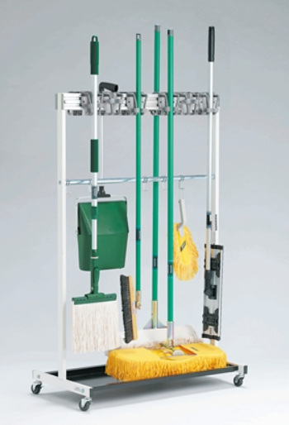
 |  | ★ほうきは、直接床に立て掛け保管すると先が曲がってしまいます。同様に、ブラシ、デッキブラシ、水切りワイパーも床に立て掛け保管すると先が曲がり使いにくくなります。折角洗浄した用具も床など接地面から再汚染を受けます。 ★上手に保管するポイント 掃除用具を使ったら、直ぐに乾燥させるよう吊るして保管します。乾いたら埃をはたき、取っ手などの汚れも拭き取ります。 ★水気の多い床や側溝に立て掛けておくと雑菌が繁殖し、すえた異臭の原因となります。 ★掃除用具の始末を見れば、清掃状況の管理程度がほぼ推察できます。掃除用具は、常に清潔に保管してください。

 | ★掃除用具の管理ポイントは乾燥させること。湿った状態にしておかないこと。風通しの良い状態で保管すること。そのためには、床や壁に用具を立て掛けずに、吊るして保管することです。 ★清掃用具を上手に管理するアイデアとして 使用エリアと用具を同一色にしたり、担当者の名札をつけて管理に責任を持ってもらうことも効果的です。 器具の保管方法が悪いと、すぐ器具が使いづらくなり、汚れが目立ち始めます。 まずは、清掃用具の管理状況をあなた自身で確認してみてください。

34 国内感染症情報
2025年第34週（8月18日〜8月24日） |  | 対前週 インフルエンザ 17% 増加 新型コロナウイルス 33% 増加
1類感染症 | 報告なし
2類感染症 | 結核例 229例
指定感染症 新型コロナウイルス感染症 | 厚生労働省：国内の発生状況など https://www.mhlw.go.jp/stf/covid-19/kokunainohasseijoukyou.html#h2_1 厚生労働省：データからわかる－新型コロナウイルス感染症情報－ https：//covid19.mhlw.go.jp/
 | https://www.mhlw.go.jp/stf/covid-19/kokunainohasseijoukyou.html#h2_1
 | 厚生労働省：データからわかる－新型コロナウイルス感染症情報－
 | https：//covid19.mhlw.go.jp/
3類感染症 細菌性赤痢 | 細菌性赤痢4例‌ 菌種：S. boydii（C群）1例＿感染地域：国内・国外不明S. sonnei（D群）3例＿感染地域：‌‌北海道1例、埼玉県1例、 国内（都道府県不明）1例

腸管出血性大腸菌感染症 | 腸管出血性大腸菌感染症175例（有症者111例、うちHUS‌2例）‌ 感染地域：‌‌国内124例、韓国3例、フィリピン2例、インドネシア1例、シンガポール1例、国外（国不明）1例、国内・国外不明43例 ‌国内の感染地域：‌‌神奈川県12例、東京都11例、福岡県11例、大阪府10例、宮城県8例、千葉県8例、愛知県7例、静岡県5例、熊本県5例、兵庫県4例、秋田県3例、埼玉県3例、広島県3例、岩手県2例、群馬県2例、 新潟県2例、岐阜県2例、岡山県2例、大分県2例、鹿児島県2例、北海道1例、富山県1例、石川県1例、山梨県1例、長野県1例、奈良県1例、佐賀県1例、宮崎県1例、国内（都道府県不明）12例
 | 年齢群：‌‌1歳（4 例 ）、2歳（4 例 ）、3歳（4 例 ）、4歳（4 例 ）、6歳（1 例 ）、7歳（ 2 例 ）、 8歳（ 1 例 ）、 9歳（ 1 例 ）、 10代（31例）、20代（42例）、30代（19例）、40代（11例）、 50代（23例）、60代（10例）、70 代（9 例 ）、80代（9例） | 血清群・毒素型：‌‌O157‌VT1・VT2（39例）、O157‌VT2（35例）、O103‌VT1（14例）、O26‌VT1（6例）、O111‌ VT1（4例）、 O121‌VT2（4例）、O157‌VT1‌（4例）、O26‌VT2（3例）、O128‌VT1・VT2‌（2例）、O145‌VT2（2例）、O91‌VT1・VT2‌（2例）、 O103‌VT1・VT2（1例）、O111‌VT1・‌ VT2（1例）、O126‌VT2（1例）、O128‌VT1‌（1例）、O145‌VT1（1例）、O153‌VT1（1例）、 O159‌VT2（1例）、O166‌VT2（1例）、O168‌ VT2（1例）、O74‌VT1（1例）、O91‌VT1‌（1例）、その他・不明（49例） 累積報告数：2,246例（有症者1,222例、うちHUS‌19例．死亡2例）
腸チフス2例‌ パラチフス1例‌ | 感染地域：ミャンマー2例 感染地域：インド
4類感染症 | E型肝炎5例‌ 感染地域（感染源）：‌‌北海道1例（不明）、東京都1例（豚肉）、国内 （都道府県不明）2例（バーベキュー1例、不明1例）、国内・国外不明1例（不明） A型肝炎1例 感染地域：広島県 | レジオネラ症59例（肺炎型56例、ポンティアック熱型3例）‌ 感染地域：‌神奈川県3例、富山県3例、岐阜県3例、三重県3例、滋賀県3例、北海道2例、栃木県2例、群馬県2例、東京都2例、 新潟県2例、長野県2例、愛知県2例、福岡県2例、岩手県1例、福島県1例、茨城県1例、千葉県1例、静岡県1例、京都府1例、 兵庫県1例、奈良県1例、広島県1例、山口県1例、徳島県1例、香川県1例、長崎県1例、沖縄県1例、新潟県/愛知県1例、 国内（都道府県不明）3例、国内・国外不明10例 ‌ ‌年齢群：‌40代（2例）、50代（12例）、60代（12例）、70代（21例）、80代（10例）、90代以上（2例）累積報告数：1,479例
5類感染症 | アメーバ赤痢2例（腸管アメーバ症2例）‌ 感染地域：東京都1例、国内・国外不明1例 ‌ 感染経路：性的 接 触 1 例（ 同 性 間 ）、その他・不明1例 ウイルス性肝炎2例‌ B型肝炎ウイルス2例＿感染経路：‌‌性的 接 触 1 例（ 異 性 間 ）、その他・不明1例
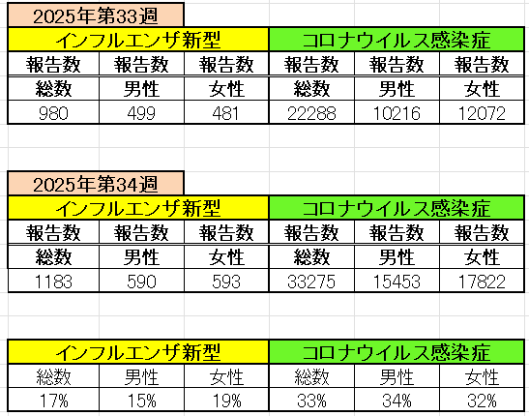
インフルエンザ と 新型コロナ

 |  | 注意

 |  | 対前週 インフルエンザ 17% 増加 新型コロナウイルス 33% 増加

35 感染症統計
届出感染症 第三類 |  |  |  |  |  |  |  |  |  |  |  |  |  | 届出感染症 第三類 細菌性赤痢菌
 |  |  |  |  |  |  |  |  |  |  |  |  |  | 全国 報告数推移 届出患者数（人）
 | 1月 | 2月 | 3月 | 4月 | 5月 | 6月 | 7月 | 8月 | 9月 | 10月 | 11月 | 12月 | 合計 |  | 1月 | 2月 | 3月 | 4月 | 5月 | 6月 | 7月 | 8月 | 9月 | 10月 | 11月 | 12月 | 合計
 | 687 | 531 | 579 | 739 | 1,458 | 2,647 | 4,143 | 4,467 | 5,629 | 2,324 | 1,302 | 943 | 25,449 |  | 31 | 24 | 51 | 21 | 33 | 22 | 27 | 46 | 22 | 49 | 31 | 50 | 407
 |  |  |  |  |  |  |  | 今週 |  |  |  |  |  |  |  |  |  |  |  |  |  | 今週
 |  |  |  |  |  |  |  | 182 |  |  |  |  |  |  |  |  |  |  |  |  |  | 1
2025年 | 142 | 95 | 86 | 111 | 217 | 304 | 805 | 669 |  |  |  |  | 2,429 | 2025年 | 2 | 4 | 6 | 4 | 8 | 0 | 5 | 7 |  |  |  |  | 36
2024年 | 103 | 102 | 114 | 122 | 257 | 308 | 519 | 708 | 541 | 533 | 277 | 158 | 3,742 | 2024年 | 4 | 4 | 4 | 8 | 1 | 2 | 6 | 21 | 12 | 8 | 0 | 4 | 74
2023年 | 84 | 62 | 99 | 112 | 224 | 526 | 521 | 768 | 454 | 390 | 416 | 154 | 3,810 | 2023年 | 1 | 1 | 4 | 2 | 2 | 7 | 7 | 3 | 1 | 7 | 7 | 5 | 47
2022年 | 81 | 39 | 72 | 89 | 258 | 416 | 554 | 568 | 578 | 337 | 169 | 168 | 3,329 | 2022年 | 0 | 5 | 4 | 1 | 1 | 1 | 1 | 1 | 0 | 0 | 0 | 2 | 16
2021年 | 81 | 48 | 71 | 128 | 171 | 350 | 569 | 553 | 458 | 306 | 221 | 229 | 3,185 | 2021年 | 1 | 2 | 1 | 0 | 0 | 0 | 1 | 1 | 0 | 1 | 0 | 0 | 7
2020年 | 112 | 85 | 60 | 97 | 95 | 305 | 544 | 449 | 475 | 505 | 219 | 98 | 3,044 | 2020年 | 16 | 1 | 19 | 3 | 13 | 1 | 2 | 2 | 0 | 24 | 4 | 2 | 87
2011年8月に外食チェーン店が原因とされた赤痢菌Shigella sonneiの広域集団感染事例が青森県、宮城県、山形県、福島県において発生した。本事例は、それとほぼ同時期に発生しておりその関連性が強く疑われた事例である。
2025年 第34週（8/18～8/24） |  |  |  |  |  |  |  |  |  |  |  |  |  | 2025年 第34週（8/18～8/24）

腸管出血性大腸菌 |  |  | 平年並み |  |  |  |  |  |  |  |  |  |  |  | 赤痢 | 平年並み
Ｈ２９／８月は非常に多かった

腸管出血性大腸菌
 | 2025年 | 2024年 | 2023年 | 2022年 | 2021年 | 2020年
 | 142 | 103 | 84 | 81 | 81 | 112
 | 95 | 102 | 62 | 39 | 48 | 85
 | 86 | 114 | 99 | 72 | 71 | 60
 | 111 | 122 | 112 | 89 | 128 | 97
 | 217 | 257 | 224 | 258 | 171 | 95
 | 304 | 308 | 526 | 416 | 350 | 305
 | 805 | 519 | 521 | 554 | 569 | 544
 | 669 | 708 | 768 | 568 | 553 | 449
 |  | 541 | 454 | 578 | 458 | 475
 |  | 533 | 390 | 337 | 306 | 505
 |  | 277 | 416 | 169 | 221 | 219
 |  | 158 | 154 | 168 | 229 | 98
細菌性赤痢菌
 | 2025年 | 2024年 | 2023年 | 2022年 | 2021年 | 2020年
 | 2 | 4 | 1 | 0 | 1 | 16
 | 4 | 4 | 1 | 5 | 2 | 1
 | 6 | 4 | 4 | 4 | 1 | 19
 | 4 | 8 | 2 | 1 | 0 | 3
 | 8 | 1 | 2 | 1 | 0 | 13
 | 0 | 2 | 7 | 1 | 0 | 1
 | 5 | 6 | 7 | 1 | 1 | 2
 | 7 | 21 | 3 | 1 | 1 | 2
 |  | 12 | 1 | 0 | 0 | 0
 |  | 8 | 7 | 0 | 1 | 24
 |  | 0 | 7 | 0 | 0 | 4
 |  | 4 | 5 | 2 | 0 | 2

※2023年 第11週（3/13～3/19） 現在

 |  |  |  |  |  |  |  |  |  |  |  |  |  |  | 腸管系感染症は新型コロナウイルス予防の手洗い、手指消毒で
 |  |  |  |  |  |  |  |  |  |  |  |  |  |  | 圧倒的に感染防御できている

